THN
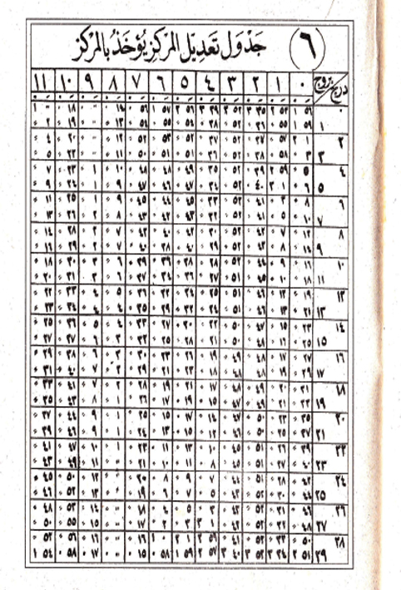
MAJMUAH | AL ALAMAH | HISOH IRD | WASAT SAMSI | AL KHOSOH | AL MARKAZ |  |  |  | #REF! | #REF! | #REF!
1340 | 4.3702777778 | 11.021666667 | 5.0425 | 5.1658333333 | 1.3552777778 |  |  |  | #REF! | #REF! | #REF!
1370 | 2.3744444444 | 7.04500 | 6.1825 | 3.0652777778 | 2.4886111111 |  |  |  | #REF! | #REF! | #REF!
1400 | 7.3786111111 | 3.0683333333 | 7.3225 | 0.46472222222 | 4.1219444444 |  |  |  | #REF! | #REF! | #REF!
1430 | 5.3827777778 | 11.091666667 | 8.4625 | 10.363611111 | 5.2552777778 |  |  |  | #REF! | #REF! | #REF!
1460 | 3.3869444444 | 7.115 | 10.435833333 | 8.2627777778 | 6.3886111111 |  |  |  | #REF! | #REF! | #REF!
1490 | 1.3911111111 | 3.1383333333 | 11.2425 | 6.1619444444 | 8.0219444444 |  |  |  | #REF! | #REF! | #REF!
1520 | 6.3952777778 | 11.161944444 | 0.3825 | 4.0611111111 | 9.1552777778 |  |  |  | #REF! | #REF! | #REF!
1550 | 4.3994444444 | 7.185 | 2.0225 | 1.4602777778 | 7.2886111111 |  |  |  | #REF! | #REF! | #REF!
1580 | 3.0036111111 | 3.2083333333 | 3.1625 | 11.359722222 | 11.421944444 |  |  |  | #REF! | #REF! | #REF!
1610 | 1.0077777778 | 11.231666667 | 4.3025 | 9.2591666667 | 1.0552777778 |  |  |  | #REF! | #REF! | #REF!
1640 | 6.0119444444 | 7.255 | 5.4425 | 7.1583333333 | 2.1886111111 |  |  |  | #REF! | #REF! | #REF!
1670 | 4.0161111111 | 3.2783333333 | 6.2213888889 | 5.0575 | 3.3219444444 |  |  |  | #REF! | #REF! | #REF!
1700 | 2.0202777778 | 11.301666667 | 7.2225 | 2.4538888889 | 4.4552777778 |  |  |  | #REF! | #REF! | #REF!
1730 | 7.0244444444 | 7.325 | 8.3625 | 0.35583333333 | 5.5886111111 |  |  |  | #REF! | #REF! | #REF!
1760 | 5.0283333333 | 3.3483333333 | 11.0025 | 10.305 | 7.2219444444 |  |  |  | #REF! | #REF! | #REF!
 |  |  |  |  |  |  |  |  | #REF! | #REF! | #REF!
 |  |  |  |  |  |  |  |  | #REF! | #REF! | #REF!
 |  |  |  |  |  |  |  |  | #REF! | #REF! | #REF!
 |  |  |  |  |  |  |  |  | #REF! | #REF! | #REF!
 |  |  |  |  |  |  |  |  | #REF! | #REF! | #REF!
 |  |  |  |  |  |  |  |  | #REF! | #REF! | #REF!
 |  |  |  |  |  |  |  |  | #REF! | #REF! | #REF!
 |  |  |  |  |  |  |  |  | #REF! | #REF! | #REF!
 |  |  |  |  |  |  |  |  | #REF! | #REF! | #REF!
 |  |  |  |  |  |  |  |  | #REF! | #REF! | #REF!
 |  |  |  |  |  |  |  |  | #REF! | #REF! | #REF!

 |  |  |  |  |  | ج | 0 | ⁄
 |  |  |  |  |  | 0 | 0 | 0
 |  |  |  |  |  | 0 | 0 | 0
 |  |  |  |  |  | 0 | 0 | 0
 |  |  |  |  |  | 0 | 0 | 0
 |  |  |  |  |  | 0 | 0 | 0
 |  |  |  |  |  | 0 | 0 | 0
 |  |  |  |  |  | 0 | 0 | 0
 |  |  |  |  |  | 0 | 0 | 0
 |  |  |  |  |  | 0 | 0 | 0
 |  |  |  |  |  | 0 | 0 | 0
 |  |  |  |  |  | 0 | 0 | 0
 |  |  |  |  |  | 0 | 0 | 0
 |  |  |  |  |  | 0 | 0 | 0

